상품제안서
접이식 실리콘텀블러 | 상품코드: S06468

 |  |  |  |  |  |  | 02-713-8555 | www.synergygift.co.kr
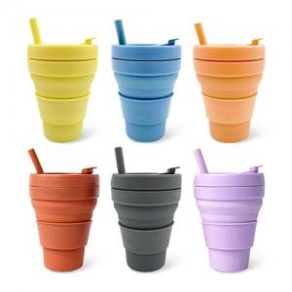 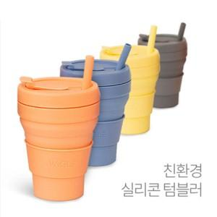 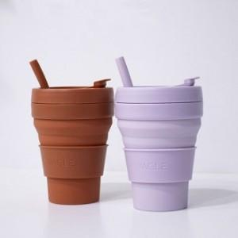

【상세/제작정보】

【인쇄/포장옵션】 | 패드실크1도 / 포장지포장

【공급단가】 | 수량 | 50~ | 100~ | 300~ | 1,000~ | 5,000~
*VAT별도 | 단가 | 5,280원 | 5,040원 | 4,840원 | 4,600원 | 4,480원

【상품 URL】 | https://www.synergygift.co.kr:443/src/goods_detail.php?gdno=20151

